Bank reconciliation
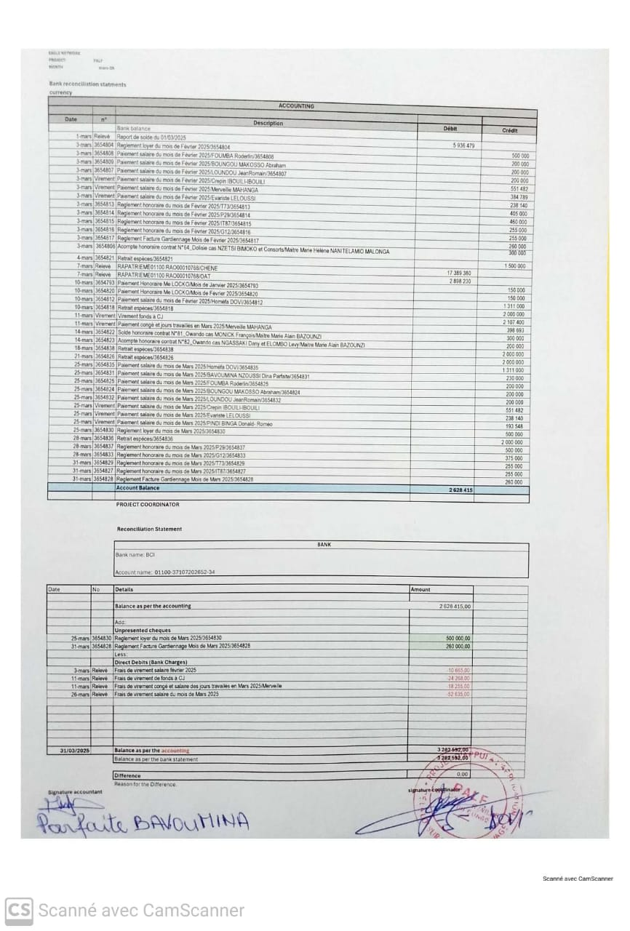
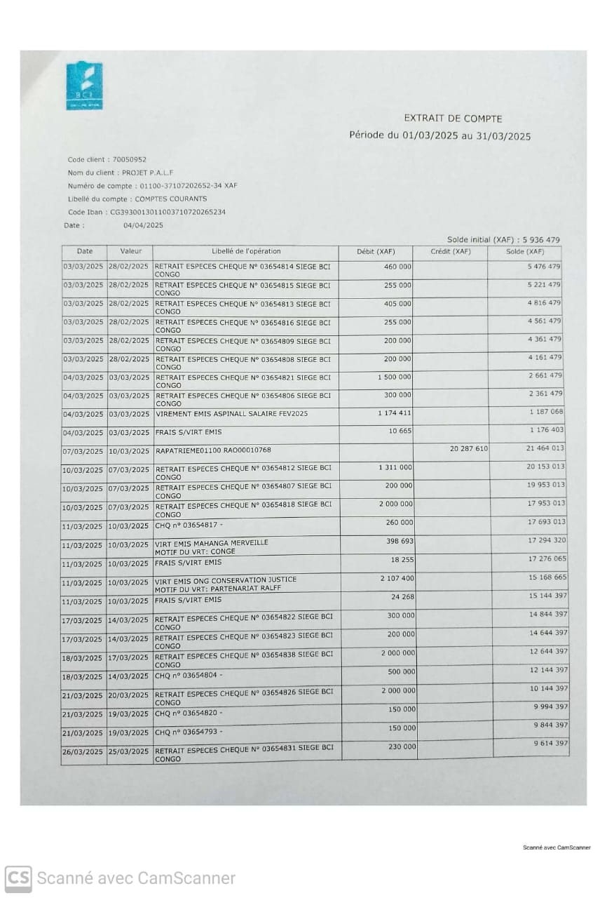
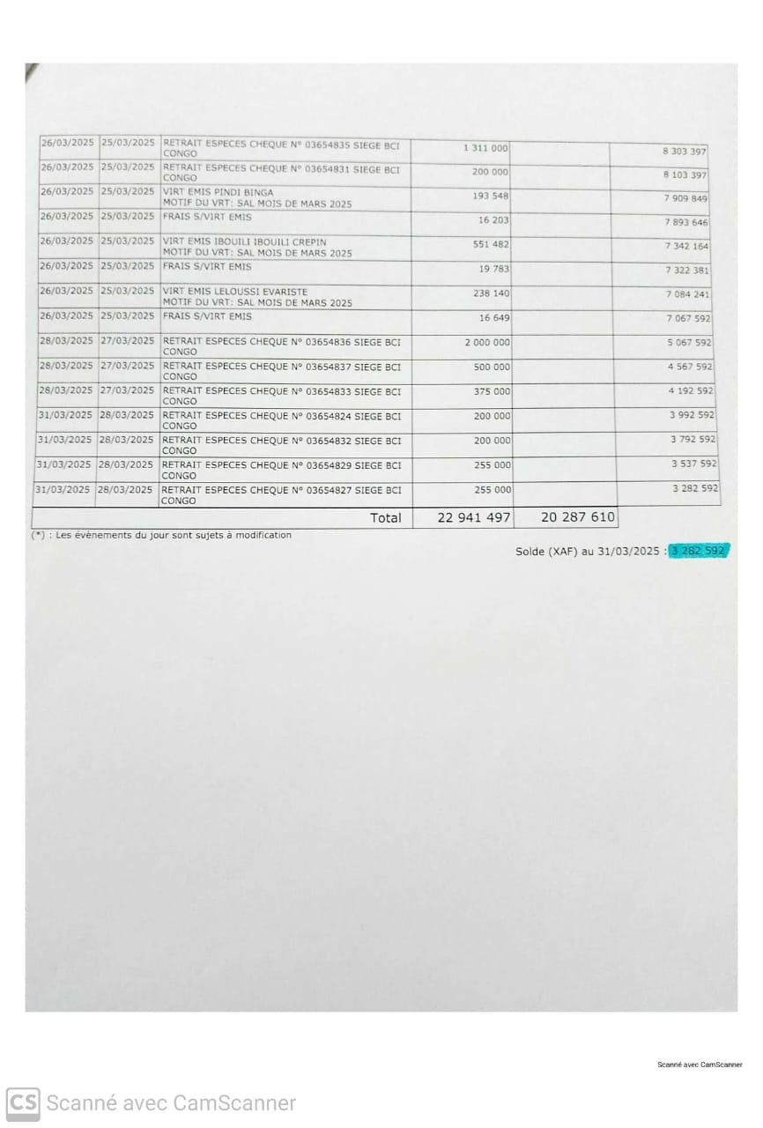
EAGLE NETWORK
PROJECT: | PALF
MONTH | Mar-25

Bank reconciliation statments
currency
ACCOUNTING

Date | n° | Description | Débit | Crédit
 |  | Bank balance
2025-03-01 | Relevé | Report de solde du 01/03/2025 | 5,936,479
2025-03-03 | 3654804 | Reglement loyer du mois de Février 2025/3654804 |  | 500,000
2025-03-03 | 3654808 | Paiement salaire du mois de Février 2025/FOUMBA Roderlin/3654808 |  | 200,000
2025-03-03 | 3654809 | Paiement salaire du mois de Février 2025/BOUNGOU MAKOSSO Abraham |  | 200,000
2025-03-03 | 3654807 | Paiement salaire du mois de Février 2025/LOUNDOU JeanRomain/3654807 |  | 200,000
2025-03-03 | Virement | Paiement salaire du mois de Février 2025/Crepin IBOUILI-IBOUILI |  | 551,482
2025-03-03 | Virement | Paiement salaire du mois de Février 2025/Merveille MAHANGA |  | 384,789
2025-03-03 | Virement | Paiement salaire du mois de Février 2025/Evariste LELOUSSI |  | 238,140
2025-03-03 | 3654813 | Reglement honoraire du mois de Février 2025/T73/3654813 |  | 405,000
2025-03-03 | 3654814 | Reglement honoraire du mois de Février 2025/P29/3654814 |  | 460,000
2025-03-03 | 3654815 | Reglement honoraire du mois de Février 2025/IT87/3654815 |  | 255,000
2025-03-03 | 3654816 | Reglement honoraire du mois de Février 2025/G12/3654816 |  | 255,000
2025-03-03 | 3654817 | Reglement Facture Gardiennage Mois de Février 2025/3654817 |  | 260,000
2025-03-03 | 3654806 | Acompte honoraire contrat N°64_Dolisie cas NZETSI BIMOKO et Consorts/Maitre Marie Hélène NANITELAMIO MALONGA |  | 300,000
2025-03-04 | 3654821 | Retrait espèces/3654821 |  | 1,500,000
2025-03-07 | Relevé | RAPATRIEME01100 RAO00010768/CHENE | 17,389,380
2025-03-07 | Relevé | RAPATRIEME01100 RAO00010768/OAT | 2,898,230
2025-03-10 | 3654793 | Paiement Honoraire Me LOCKO/Mois de Janvier 2025/3654793 |  | 150,000
2025-03-10 | 3654820 | Paiement Honoraire Me LOCKO/Mois de Février 2025/3654820 |  | 150,000
2025-03-10 | 3654812 | Paiement salaire du mois de Février 2025/Homéfa DOVI/3654812 |  | 1,311,000
2025-03-10 | 3654818 | Retrait espèces/3654818 |  | 2,000,000
2025-03-11 | Virement | Virement fonds à CJ |  | 2,107,400
2025-03-11 | Virement | Paiement congé et jours travaillés en Mars 2025/Merveille MAHANGA |  | 398,693
2025-03-14 | 3654822 | Solde honoraire contrat N°81_Owando cas MONICK François/Maitre Marie Alain BAZOUNZI |  | 300,000
2025-03-14 | 3654823 | Acompte honoraire contrat N°82_Owando cas NGASSAKI Dany et ELOMBO Levy/Maitre Marie Alain BAZOUNZI |  | 200,000
2025-03-18 | 3654838 | Retrait espèces/3654838 |  | 2,000,000
2025-03-21 | 3654826 | Retrait espèces/3654826 |  | 2,000,000
2025-03-25 | 3654835 | Paiement salaire du mois de Mars 2025/Homéfa DOVI/3654835 |  | 1,311,000
2025-03-25 | 3654831 | Paiement salaire du mois de Mars 2025/BAVOUMINA NZOUSSI Dina Parfaite/3654831 |  | 230,000
2025-03-25 | 3654825 | Paiement salaire du mois de Mars 2025/FOUMBA Roderlin/3654825 |  | 200,000
2025-03-25 | 3654824 | Paiement salaire du mois de Mars 2025/BOUNGOU MAKOSSO Abraham/3654824 |  | 200,000
2025-03-25 | 3654832 | Paiement salaire du mois de Mars 2025/LOUNDOU JeanRomain/3654832 |  | 200,000
2025-03-25 | Virement | Paiement salaire du mois de Mars 2025/Crepin IBOUILI-IBOUILI |  | 551,482
2025-03-25 | Virement | Paiement salaire du mois de Mars 2025/Evariste LELOUSSI |  | 238,140
2025-03-25 | Virement | Paiement salaire du mois de Mars 2025/PINDI BINGA Donald- Roméo |  | 193,548
2025-03-25 | 3654830 | Reglement loyer du mois de Mars 2025/3654830 |  | 500,000
2025-03-28 | 3654836 | Retrait espèces/3654836 |  | 2,000,000
2025-03-28 | 3654837 | Reglement honoraire du mois de Mars 2025/P29/3654837 |  | 500,000
2025-03-28 | 3654833 | Reglement honoraire du mois de Mars 2025/G12/3654833 |  | 375,000
2025-03-31 | 3654829 | Reglement honoraire du mois de Mars 2025/T73/3654829 |  | 255,000
2025-03-31 | 3654827 | Reglement honoraire du mois de Mars 2025/IT87/3654827 |  | 255,000
2025-03-31 | 3654828 | Reglement Facture Gardiennage Mois de Mars 2025/3654828 |  | 260,000
 |  | Account Balance | 2,628,415

 |  | PROJECT COORDINATOR

 |  | Reconciliation Statement

 |  | BANK
 |  | Bank name: BCI

 |  | Account name: 01100-37107202652-34

Date | No | Details | Amount

 |  | Balance as per the accounting | 2,628,415.00

 |  | Add:
 |  | Unpresented cheques
2025-03-25 | 3654830 | Reglement loyer du mois de Mars 2025/3654830 | 500,000.00
2025-03-31 | 3654828 | Reglement Facture Gardiennage Mois de Mars 2025/3654828 | 260,000.00
 |  | Less:
 |  | Direct Debits (Bank Charges)
2025-03-03 | Relevé | Frais de virement salaire février 2025 | -10,665.00
2025-03-11 | Relevé | Frais de virement de fonds à CJ | -24,268.00
2025-03-11 | Relevé | Frais de virement congé et salaire des jours travailés en Mars 2025/Merveille | -18,255.00
2025-03-26 | Relevé | Frais de virement salaire du mois de Mars 2025 | -52,635.00

2025-03-31 |  | Balance as per the accounting | 3,282,592.00
 |  | Balance as per the bank statement | 3,282,592.00

 |  | Difference | 0.00
 |  | Reason for the Difference.
Signature accountant |  |  | signature coordinator

Cash desk closing
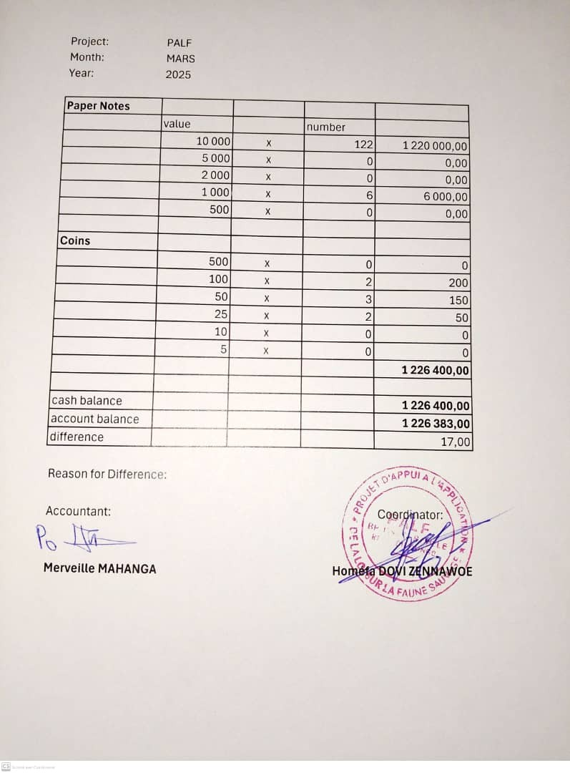
Project: | PALF
Month: | MARS
Year: | 2025

Paper Notes
 | value |  | number
 | 10,000 | x | 122 | 1,220,000.00
 | 5,000 | x | 0 | 0.00
 | 2,000 | x | 0 | 0.00
 | 1,000 | x | 6 | 6,000.00
 | 500 | x | 0 | 0.00

Coins
 | 500 | x | 0 | 0
 | 100 | x | 2 | 200
 | 50 | x | 3 | 150
 | 25 | x | 2 | 50
 | 10 | x | 0 | 0
 | 5 | x | 0 | 0
 |  |  |  | 1,226,400.00

cash balance |  |  |  | 1,226,400.00
account balance |  |  |  | 1,226,383.00
difference |  |  |  | 17.00

Reason for Difference:

Accountant: |  |  |  | Coordinator:

Merveille MAHANGA |  |  |  | Homéfa DOVI ZENNAWOE

